Feuille 1
 |  | Benchmark

Nom de l'entreprise | DROM FEST' | Festival Outre Mer et Culture (Paris) | Festival Kreol (Paris) | Outre Mer en Bourgogne | Festi Bayonne
Offre produits | Festival gratuit, tous les DROM, musique, artisanat, gastronomie, débats, ateliers, plateforme digitale | Concerts, stands gastronomiques, animations ultramarines | Musique créole, danse, restauration, ambiance antillaise/réunionnaise | Petit festival ; musique ; artisanat ; stands gastronomiques | Mix cultures basques & ultramarines ; concerts ; restauration ; animations festives
Prix | Entrée gratuite ; stands 5 000 € ; commission 10 % ; sponsoring | Entrée mixte (parfois gratuite, parfois payante), stands 1–3k € | Payant ; stands 1–2,5k € | Entrée gratuite ; stands <1 000 € | Payant ou mixte ; stands 1–2k €
Image de marque | Inclusive, nationale, moderne, multiculturelle, engagée | Culturel, communautaire, festif | Identitaire, festif, très communautaire | Local, associatif, convivial | Populaire, festif, mélange identitaire
Positionnement | Festival de référence des cultures DROM, gratuit, La Villette | Événement parisien dédié aux cultures ultramarines locales | Festival dédié aux cultures créoles | Événement régional mettant en avant la culture ultramarine | Événement local grand public
Valeurs ajoutées | Impact social, circuits courts, transmission culturelle, éducation | Visibilité des artistes, valorisation culturelle | Authenticité créole, forte identité musicale et gastronomique | Proximité, accessibilité, rencontre publique | Ambiance conviviale, diversité culturelle locale
Réseaux sociaux | Instagram, TikTok, Facebook, YouTube, hashtag #DROMFEST | Facebook, Instagram (modéré) | Instagram, Facebook (fort engagement communautaire) | Facebook (principal), Instagram léger | Facebook, Instagram

 |  | Résultats Google de 5 mots clés

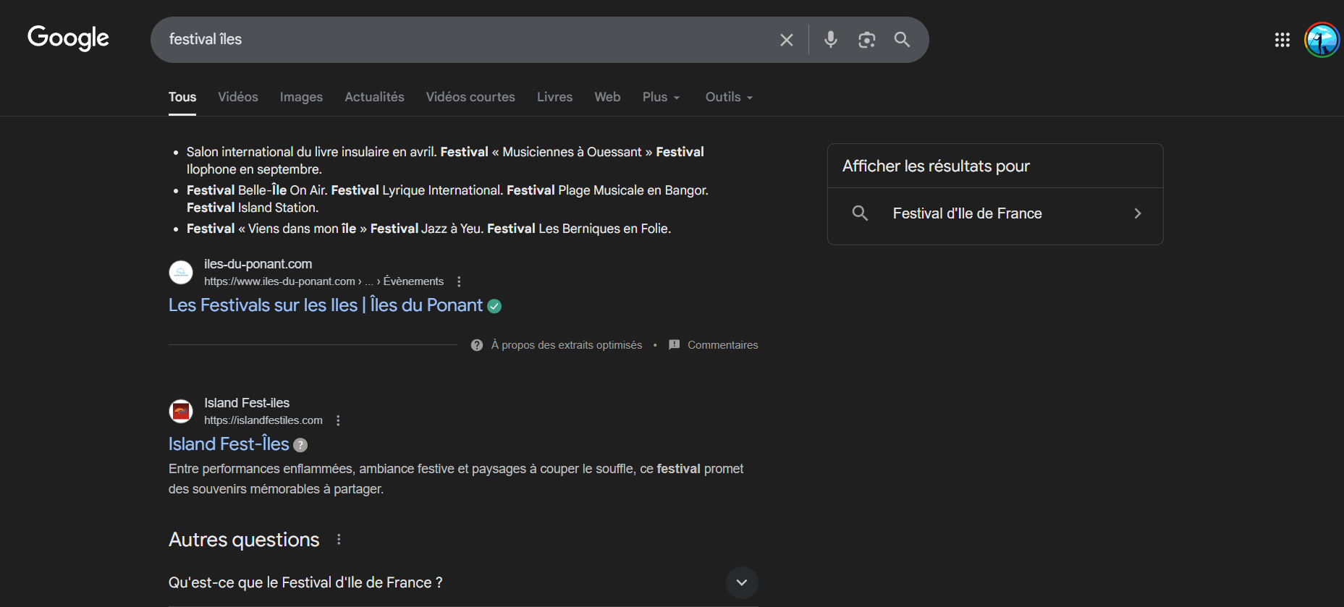
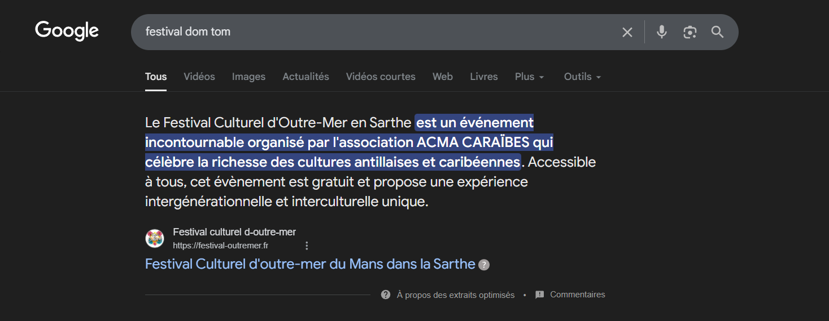
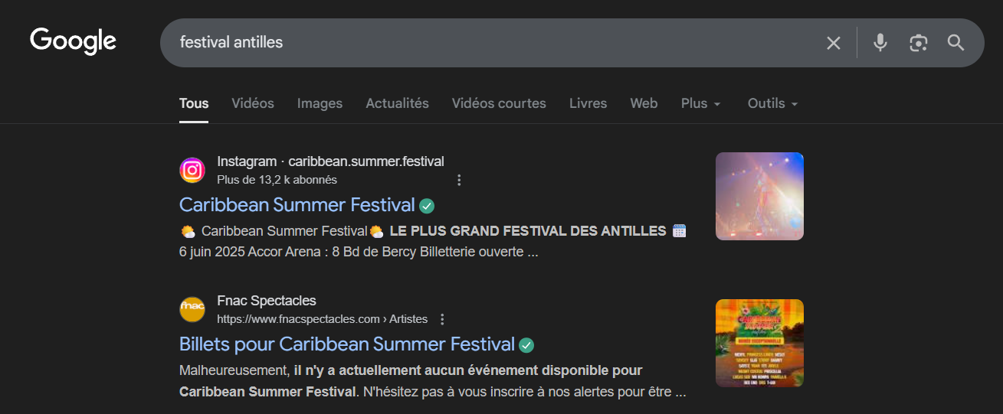

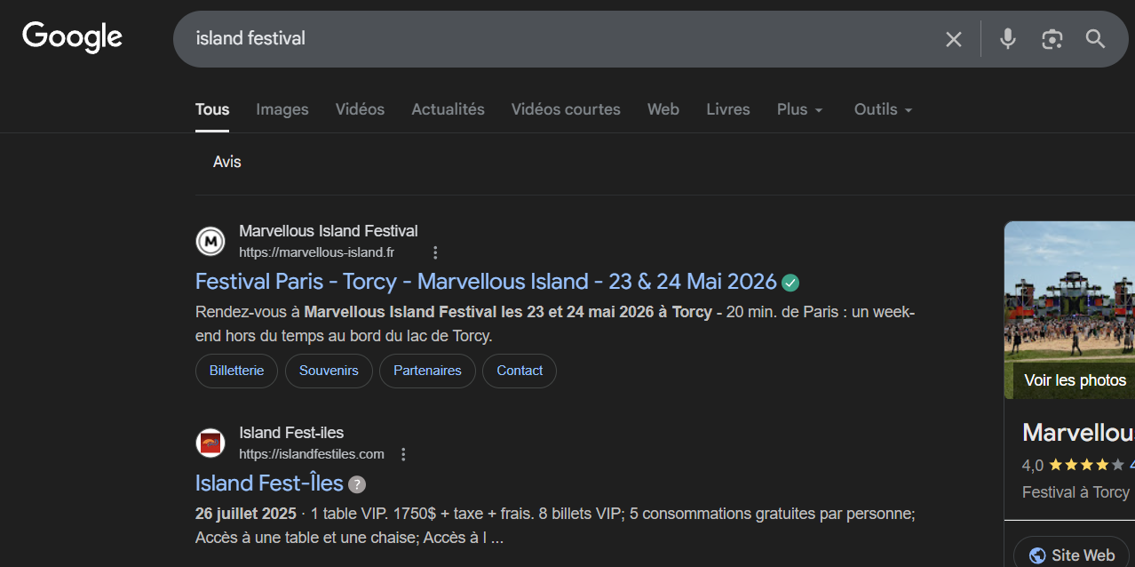
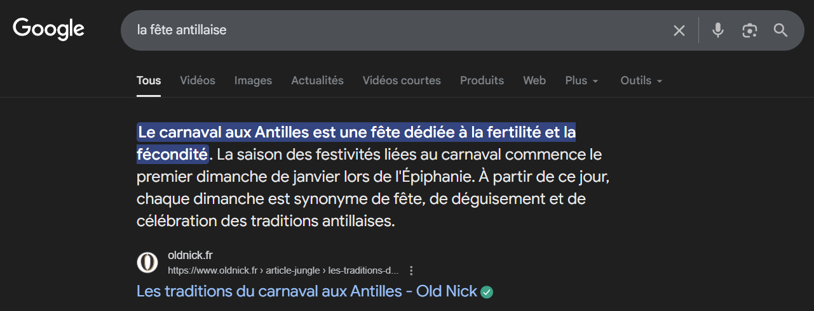

FACEBOOK | Mon entreprise | Festival Outre Mer et Culture (Paris) | Festival Kreol (Paris) | Outre Mer en Bourgogne | Festi Bayonne
Nombre d'abonnés |  | ? | ? | 19k | 69K
Le ton |  | Généralement informatif et promotionnel pour un salon/événement professionnel. | Généralement festif et inclusif, axé sur le patrimoine linguistique et culturel. | Généralement associatif et pédagogique, axé sur la mémoire et la commémoration. | Généralement très festif, humoristique et massif, axé sur l'événement populaire.
Les contenus |  | Promotion de la gastronomie, voyages, exposants, artistes/invités. Partenariats (France TV). | Programme pluridisciplinaire (spectacles, concerts, contes, projections, ateliers). Événements en Île-de-France et en régions. | Commémorations, parades, spectacles, concerts. Centré sur l'abolition de l'esclavage et la culture antillaise/outre-mer. | Photos/vidéos des moments forts, affiches, informations pratiques (Pass Fêtes, transports, etc.), appels à la convivialité.
Fréquence de publication |  | (*) Variable, intensive avant l'événement (ex : Salon Outre-mer en janvier). | Variable, intense avant/pendant l'événement (ex : Mois Kréyol en octobre/novembre). | Variable, intense avant/pendant le festival (ex : mai). Lié à l'association "Les Amis des Antilles" | Très intense en pré-événement et pendant les 5 jours de Fêtes.
Rubriques / Thématiques |  | Gastronomie, Tourisme, Art, Innovation Outre-mer, Culture. | Langues créoles, Théâtre, Danse, Musique, Cinéma, Littérature. | Mémoire, Esclavage, Histoire, Patrimoine culturel réunionnais et antillais, Festivités locales (Montceau-les-Mines). | Traditions (Réveil du Roi Léon, Corso), Sécurité/Pratique, Musique, Sport, Journée des enfants.
Performances |  | Engagement par rapport à la promotion d'un salon. | Engagement sur des sujets culturels et de société. | Engagement communautaire local et mémoriel | Fort taux d'engagement (partages, commentaires) dû à la popularité nationale.
Commentaires des fans |  | Demandes d'infos, éloges sur la gastronomie/le voyage. | Échanges sur les artistes, remerciements, discussions sur le patrimoine. | Soutien aux valeurs, discussion sur les événements locaux. | Très nombreux, festifs, blagues, questions pratiques, signalements/retrouvailles
Réactivité aux commentaires |  | Probablement élevée pour l'information pratique. | Probablement bonne pour l'orientation culturelle. | Probablement bonne pour les événements associatifs. | Doit être rapide et massive pendant l'événement pour la gestion de crise/info.

Instagram | Outre Mer en Bourgogne | Festival Kreol (Paris) | Festival de Bayonne
Nombre d'abonnés | 13k4 | 2.5k | 26.9k
Le ton | sobre | festif et local | joyeux et heureux
Les contenus | principalement soit de la diffusion d'informations sur l'événement soit partage de moments de l'événement | principalement soit de la diffusion d'informations sur l'événement soit partage de moments de l'événement | principalement soit de la diffusion d'informations sur l'événement soit partage de moments de l'événement
Fréquence de publication | post hebdomadaire | plusieurs posts par semaine selon les périodes | posts uniquement sur la période des fêtes de Bayonne
Rubriques / Thématiques | partages de podcast/conférences | fêtes | fêtes, identité culturelle
Performances | moyenne de 200 à 400 likes et peu de commentaires | moyenne de 20 likes par post et / de commentaires | moyenne de 1k à 2k likes et 1 à 2 commentaires
Commentaires des fans | "Pourquoi le créole n'a-t-il pas été inclus dans l'agrégation des langues de France ?" | / de commentaires | "La fête de Bayonne est un des grands plaisirs de la vie !"
Réactivité aux commentaires | / de réponses | / de réponses | / de réponses

